을지
견 적 서

LG 사택 어린이집 귀하 |  |  |  | 106-86-40809
견적일자 | 2025-10-24 |  |  | 하이엠솔루텍주식회사
S V C명 | #REF! |  | 서울 강서구 마곡중앙5로 18, 10, 11층
수리일자 | 협의 |  | (메이플레이스빌딩)
지불조건 | 카드/계산서 |  | TEL. 010-3806-6919
합계금액 | 881,818 |  | FAX. 042-486-4116
 |  |  | FAX. 042-486-4116 | 대표이사 : 유 광 열
LG
냉난방기
하기와 같이 견적을 제출합니다.

견 적 내 용
 |  |  |  |  |  | ※(VAT 별도)
구분 | 품명 | 규격 | 단가 | 단위 | 수량 | 금액
 | (DESCRIPTION) | (상 세 구 분) |  |  | (Q/T) | (TOTALPRICE)
1 | 실외기 PCB | EBR61481801 | 572,727 | EA | 1 | 572,727 | 520,660.9 | 572,727
2 | 실외기 모터 | 4681A20172L | 146,364 | EA | 1 | 146,364 | 133,058.2 | 146,364
3 | 공임비 | 공임 | 162,727 | 식 | 1 | 162,727 | 147,933.6 | 162,727
 |  |  |  |  |  | - | - | 881,818
 |  |  |  |  |  | - | - | 969,999.8
 |  |  |  |  |  | - | -
 |  |  |  |  |  | - | -

 |  |  |  |  |  |  | 2,332,000.0
 |  |  |  |  |  |  | 2,120,000
합계 |  |  |  |  |  | ₩881,818 | 969,999.8
비 고

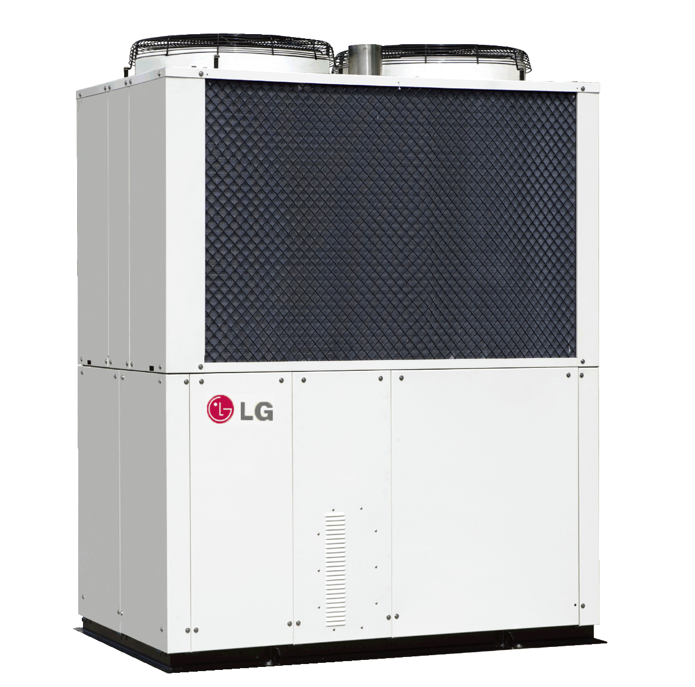
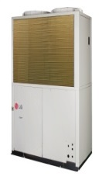

1. VAT 포함
2. 견적 외 사항 제외
3. 유효기간 : 견적일로 부터 15일
4. 담 당 자 : 권용주 프로 (010-7206-1096)
5. 사 무 실 : FAX (042-486-4116)
6. 입금계좌 : 우리은행 1005-501-085730 하이엠솔루텍주식회사

